Sheet2
小子板编号 | 靶标总体编号 | 靶标x坐标 | 靶标y坐标 | 靶标有效信号 | 小子板有效信号 | 靶标总体编号 | 野值情况 | 野值情况划分
1 | 1 |  |  | 1 | 1 | 1 | 0 | 4
1 | 2 |  |  | 0 |  | 2 | 1
1 | 3 |  |  | 0 |  | 3 | 1
1 | 4 |  |  | 1 |  | 4 | 0
2 | 3 |  |  | 0 | 0 | 5 | 0
2 | 4 |  |  | 1 |  | 6 | 1
2 | 5 |  |  | 1 |  | 7 | 0 | 5
2 | 6 |  |  | 0 |  | 8 | 0
3 | 7 |  |  | 1 | 0 | 9 | 1
3 | 8 |  |  | 1 |  | 10 | 1
3 | 9 |  |  | 0 |  | 11 | 1
3 | 10 |  |  | 0 |  | 12 | 1
4 | 9 |  |  | 0 | 0 | 13 | 0 | 1
4 | 10 |  |  | 0 |  | 14 | 0
4 | 11 |  |  | 0 |  | 15 | 0
4 | 12 |  |  | 0 |  | 16 | 0
5 | 13 |  |  | 1 | 1 | 17 | 0
5 | 14 |  |  | 1 |  | 18 | 1
5 | 15 |  |  | 1 |  | 19 | 1 | 5
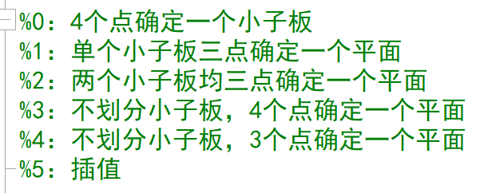
5 | 16 |  |  | 1 |  | 20 | 1
6 | 15 |  |  | 1 | 1 | 21 | 0
6 | 16 |  |  | 1 |  | 22 | 1
6 | 17 |  |  | 1 |  | 23 | 0
6 | 18 |  |  | 0 |  | 24 | 1
7 | 19 |  |  | 0 | 0 | 25 | 0 | 1
7 | 20 |  |  | 0 |  | 26 | 1
7 | 21 |  |  | 1 |  | 27 | 0
7 | 22 |  |  | 0 |  | 28 | 0
8 | 21 |  |  | 1 | 0 | 29 | 0
8 | 22 |  |  | 0 |  | 30 | 0
8 | 23 |  |  | 1
8 | 24 |  |  | 0
9 | 25 |  |  | 1 | 1
9 | 26 |  |  | 0
9 | 27 |  |  | 1
9 | 28 |  |  | 1
10 | 27 |  |  | 1 | 1
10 | 28 |  |  | 1
10 | 29 |  |  | 1
10 | 30 |  |  | 1

